상품제안서
제브라블렌2+S 볼펜(0.5) | 상품코드: F13238

 |  |  |  |  |  |  | 02-412-0044 | www.easy1.co.kr
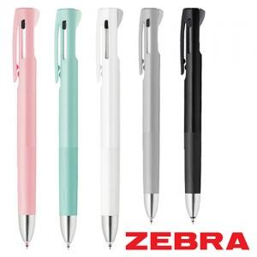

【상세/제작정보】 | opp추가 없을시 100개씩 지퍼백에 넣어서 벌크로 출고됩니다.

【인쇄/포장옵션】 | 실크 / OPP(비닐)

【공급단가】 | 수량 | 200~ | 500~ | 1,000~ | 3,000~ | 5,000~
*VAT별도 | 단가 | 4,790원 | 4,610원 | 4,430원 | 4,260원 | 4,150원

【상품 URL】 | https://dev.easy1.co.kr:443/src/goods_detail.php?gdno=13238

